工作表1
SC25-1186953 體育設備--報價單
子項目編號 | M25-0005849425
子項目名稱 | 添置或更新現有體育設備

報價內容
序 號 | 設備內容 | 要求 | 位 置 | 數 量 | 單位 | 單 價(MOP) | 金 額(MOP)
1 | R25-0005850523 坐位體前屈測試儀 | 圖1 | A-G-03 | 2 | 台
2 | R25-0005850525 立定跳遠測試墊 | 圖2 | A-G-03 | 2 | 張
3 | R25-0005850526 球柱/底座支架（羽毛球及排球） | 圖3 | C-7-01 | 2 | 對
4 | R25-0005850528 掛牆式籃球架(需包含安裝) | 圖4 | C-R-Pb1 | 2 | 個
5 | R25-0005850529 可移動式正規籃球架(需包含組裝) | 圖5 | C-R-Pb1 | 2 | 個
6 | R25-0005850530 小型移動式籃球架(需包含組裝) | 圖6 | G-Pb2 | 4 | 個
7 | R25-0005850533 可移動、可升降式正規籃球架(需包含組裝) | 圖7 | G-Pb2 | 2 | 個
8 | R25-0005856086 毽球6個裝 | 圖8 | C-7-01 | 50 | 個
9 | R25-0005856089 籃球7號波 | 圖9 | C-R-Pb1 | 30 | 個
10 | R25-0005856092 羽毛球拍 | 圖10 | C-7-01 | 50 | 個
11 | R25-0005856093 羽毛球12個裝 | 圖11 | C-7-01 | 50 | 個
12 | R25-0005856094 排球 | 圖12 | G-Pb2 | 30 | 個
13 | R25-0005856099 柔式訓練標槍 | 圖13 | C-R-Pb1 | 12 | 個
14 | R25-0005856374 足球 | 圖14 | C-R-Pb1 | 6 | 個
15 | R25-0005857195 籃球5號波 | 圖15 | B-G-Pa1 / G-Pb2 / C-R-Pb1 | 30 | 個
16 | R25-0005857641 乒乓球枱 | 圖16 | A-G-03 | 4 | 張
17 | R25-0005858269 乒乓球(一星D40+) | 圖17 | A-G-Cr / B-3-Cr / B-G-Pa1 | 600 | 個
18 | R25-0005858406 躲避飛盤 | 圖18 | B-G-Pa1 / G-Pb2 / B-1-Pa1 | 10 | 個
19 | R25-0005859708 足球門連球網 | 圖19 | C-R-Pb1 / G-Pb2 | 2 | 個

總價

序 | 樣式參考圖片
圖1 | 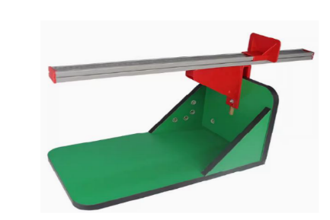
圖2 | 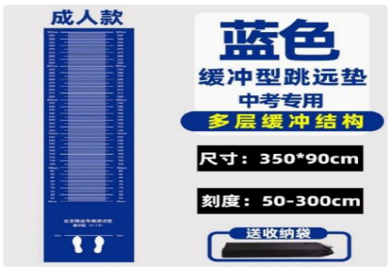
圖3
圖4 | 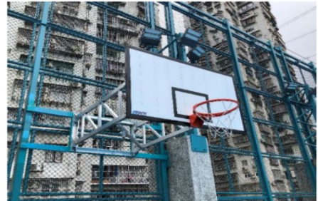
圖5 | 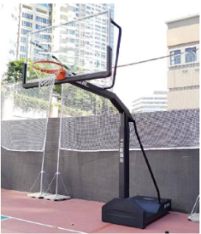
圖6 | 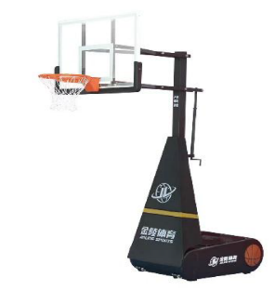
圖7 | 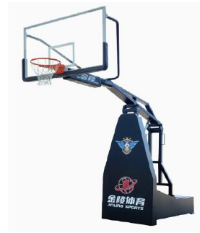
圖8
圖9
圖10
圖11
圖12
圖13 | 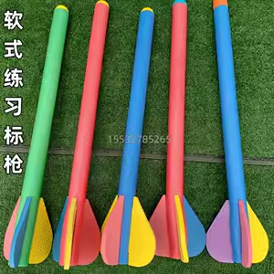
圖14
圖15
圖16 | 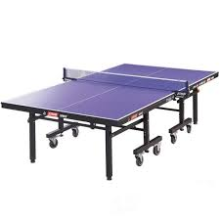
圖17
圖18
圖19

工作表2
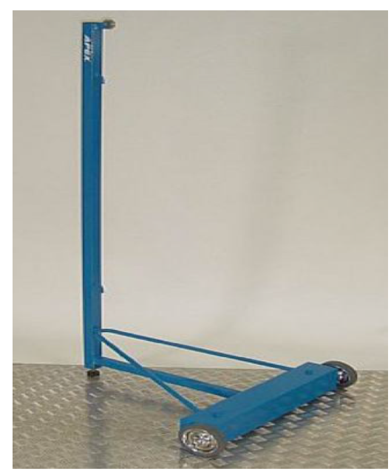



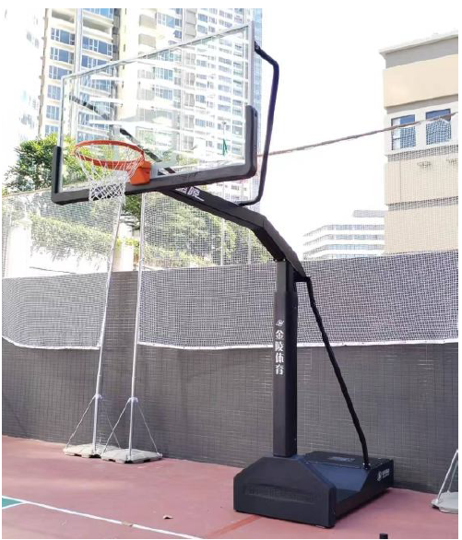
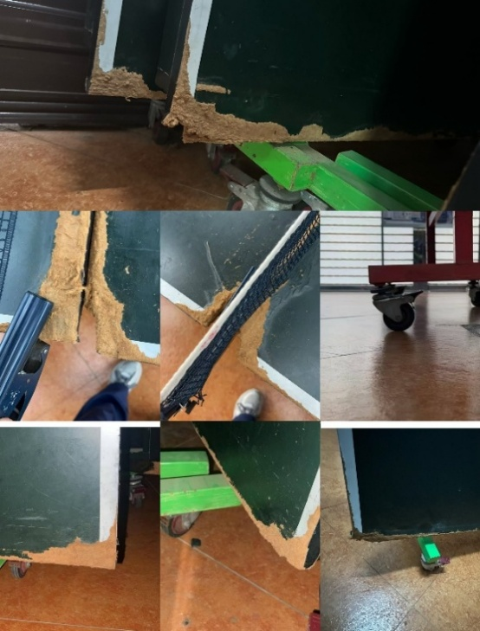

15.1.1.1 | R25-0005850523 | 坐位體前屈測試儀 | A-G-03
15.1.1.2 | R25-0005850525 | 立定跳遠測試墊 | A-G-03
15.1.1.3 | R25-0005850526 | 球柱/底座支架（羽毛球及排球） | C-7-01
15.1.1.4 | R25-0005850528 | 掛牆式籃球架 | C-R-Pb1
15.1.1.5 | R25-0005850529 | 可移動式正規籃球架 | C-R-Pb1
15.1.1.6 | R25-0005850530 | 小型移動式籃球架 | G-Pb2
15.1.1.7 | R25-0005850533 | 可移動、可升降式正規籃球架 | G-Pb2
15.1.1.8 | R25-0005856086 | 毽球6個裝 | C-7-01
15.1.1.9 | R25-0005856089 | 籃球7號波 | C-R-Pb1

15.1.1.10 | R25-0005856092 | 羽毛球拍 | C-7-01
15.1.1.11 | R25-0005856093 | 羽毛球12個裝 | C-7-01
15.1.1.12 | R25-0005856094 | 排球 | G-Pb2
15.1.1.13 | R25-0005856099 | 柔式訓練標槍 | C-R-Pb1
15.1.1.14 | R25-0005856374 | 足球 | C-R-Pb1
15.1.1.15 | R25-0005857195 | 籃球5號波 | B-G-Pa1/G-Pb2 /C-R-Pb1
15.1.1.16 | R25-0005857641 | 乒乓球枱 | A-G-03

